2025年度 (事業者一覧)_４月1日から
 | 福山市「食」の自立支援事業（配食サービス） 事業者一覧 |  |  |  |  |  |  |  |  |  |  |  |  |  |  | 2025年12月 | 時点
配食事業者 |  | 1 | アリスジャパン |  |  | 2 | 宅配クック１２３ |  |  | 3 | 配食のふれ愛福山店 |  |  | 4 | ライフデリ福山店
 |  | 住所 | 福山市港町一丁目１番１４号 |  |  | 住所 | 福山市引野町三丁目13番30号 |  |  | 住所 | 福山市新市町大字戸手2086番地13 |  |  | 住所 | 福山市南手城町四丁目9番30号
 |  | 電話 | 0120-886-689 |  |  | 電話 | 084-971-6003 |  |  | 電話 | 0847-44-6955 |  |  | 電話 | 084-961-4901
配達区域※ |  | 東部 西部 北部 南部 |  |  |  | 東部 西部 北部 |  |  |  | 北部 |  |  |  | 東部 西部 北部 南部
普通食 ※ | 食事の種類 利用料 （1食あたり） | 1食あたり４７０円 |  |  |  | 1食あたり４６０円 |  |  |  | 1食あたり４５０円 |  |  |  | 1食あたり４３０円
 |  | 主食 | 米飯、全粥 |  |  | 主食 | 米飯、やわらかめ、全粥 |  |  | 主食 | 米飯、全粥 |  |  | 主食 | 米飯、やわらかめ、全粥、5分粥、３分粥、重湯
 |  | 副食 | 普通食、きざみ食 |  |  | 副食 | 普通食、きざみ食 |  |  | 副食 | 普通食、きざみ食 |  |  | 副食 | 普通食、きざみ食(＋60円)
 | 配食の見本 （普通食） | 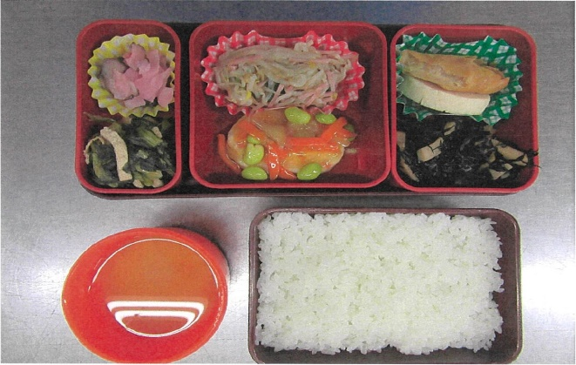 |  |  |  | 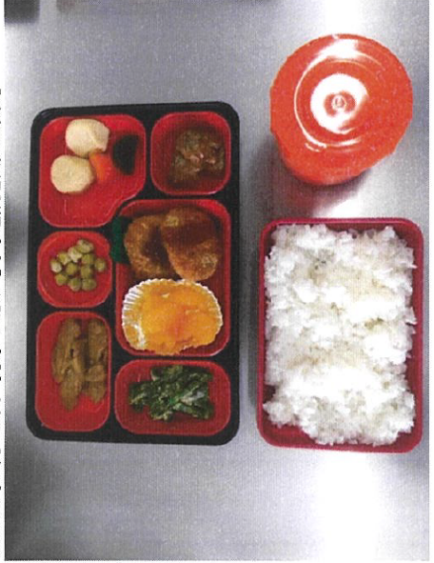 |  |  |  | 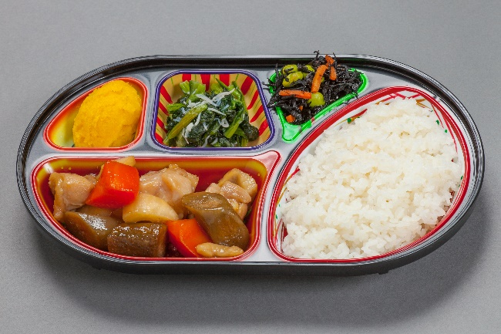 |  |  |  | 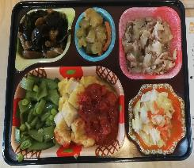 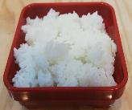
特別食 | 食事の種類 利用料 （1食あたり） | エネルギー調整食：510円 |  |  |  | 幸たんぱく食：560円 |  |  |  | ムース食：600円 |  |  |  | ムース食：５５０円 やわらか食：５５０円
 |  | タンパク調整食：510円 |  |  |  | カロリー塩分調整食、たんぱく塩分調整食：560円 |  |  |  | 糖質カロリー調整食：550円 |  |  |  | カロリー調整食：５５０円 腎臓食：５８０円
 |  | 塩分調整食：510円 |  |  |  | 透析食、やわらか食、：560円 |  |  |  | たんぱく調整食：600円 |  |  |  | 透析食：５８０円
 |  | 脂質調整食：510円 |  |  |  | 消化にやさしい食・ムースセット食：560円 |  |  |  | 普通食おかずのみ：400 円 |  |  |  | 普通食おかずのみ：３６０円
 |  |  |  |  |  | 普通食おかずのみ：460円 普通食（小）：430円
配達時間（目安） |  | 昼食 | 9時～12時 | 夕食 | 13時30分～17時 | 昼食 | 9時～12時 | 夕食 | 12時～18時 | 昼食 | 9時～12時 | 夕食 | 13時～18時 | 昼食 | 8時30分 ～12時 | 夕食 | 1２時～1６時
キャンセル受付時間 |  | 前日の16時まで |  |  |  | 前日の17時まで |  |  |  | 前日の１7時まで |  |  |  | 前日の１６時まで
容器の形態 |  | 回収型 |  |  |  | 回収型 |  |  |  | 回収型 |  |  |  | 使い捨て型
サービス実施日 |  | 月～日 |  |  |  | 月～日 |  |  |  | 月～日 |  |  |  | 月～日
祝日・年末年始等 |  | 〇：祝日・年末年始 |  |  |  | 〇：祝日・12/29～12/31 ×：1/1～1/3 |  |  |  | 〇：祝日・12/29～12/31 ×：1/1～1/3 |  |  |  | 〇：祝日・12/29～12/31 ×：1/1～1/3
備考 |  | - |  |  |  | - |  |  |  | - |  |  |  | 1/1～1/3はおせち料理（実費）での対応は可能です。
※配達区域については、町別実施区域一覧を確認してください。配達時間の指定は、配達ルート等の関係により、できない場合があります。
※普通食の給与栄養量については、「福山市配食サービスの給与栄養目標量 【普通食】」一覧を確認してください。
 |  |  |  |  |  |  |  |  |  |  |  |  |  |  |  |  | １/２
配食事業者 |  | 5 | フードケアサービス福山 |  |  | 6 | 配食のココロ・デリ
 |  | 住所 | 福山市奈良津町一丁目2番7号 |  |  | 住所 | 福山市新市町大字新市361番地2
 |  | 電話 | 084-925-6022 |  |  | 電話 | 0847-54-0556
配達区域※ |  | 東部 北部 |  |  |  | 北部
普通食 ※ | 食事の種類 利用料 （1食あたり） | 1食あたり４８０円 |  |  |  | 1食あたり４５０円
 |  | 主食 | 米飯、やわらかめ、全粥、５分粥、３分粥、重湯 |  |  | 主食 | 米飯、やわらかめ、全粥
 |  | 副食 | 普通食、きざみ食、ムース食 |  |  | 副食 | 普通食、きざみ食
 | 配食の見本 （普通食） | 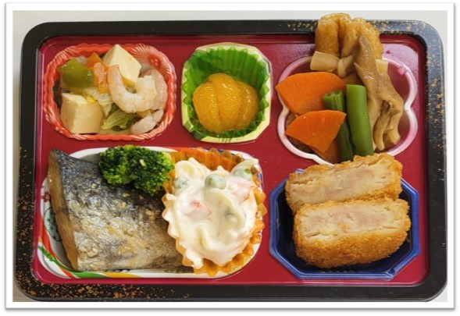 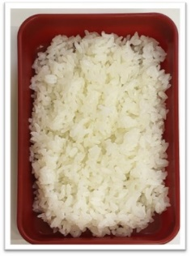 |  |  |  | 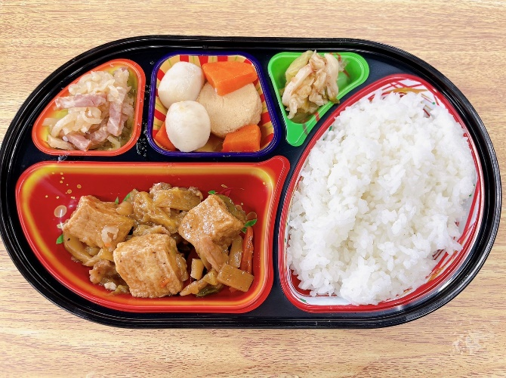 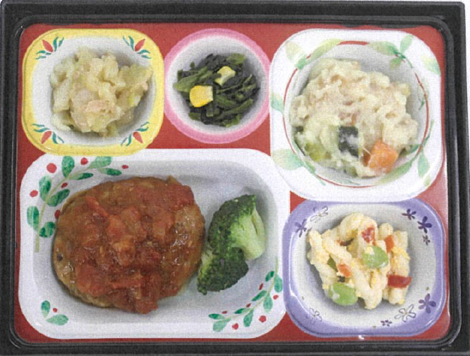
特別食 | 食事の種類 利用料 （1食あたり） | カロリー調整食：５８０円 |  |  |  | ムース食：５５０円・きざみ食：４５０円
 |  | たんぱく調整食：５８０円 |  |  |  | カロリー調整食：５５０円
 |  | 塩分調整食：５８０円 |  |  |  | たんぱく調整食（４０ｇ）：５５０円
 |  | 普通食おかずのみ：４２０円 |  |  |  | たんぱく調整食（６０ｇ）：５５０円
 |  |  |  |  |  | 普通食おかずのみ：４００円
配達時間（目安） |  | 昼食 | 8時15分～11時45分 | 夕食 | 12時30分～16時45分 | 昼食 | 9時～12時 | 夕食 | 13時30分～ 17時30分
キャンセル受付時間 |  | 前日の１７時まで |  |  |  | 前日の１６時まで
容器の形態 |  | ご飯：回収型 おかず：使い捨て型 |  |  |  | 回収型
サービス実施日 |  | 月～日 |  |  |  | 月～土
祝日・年末年始等 |  | 〇：祝日・12/29・12/30 ×：12/31～1/3 |  |  |  | 〇：祝日・12/29 ×：12./30～1/3
備考 |  | １２月３０日 おせちと年越しそばの配達もあります。 |  |  |  | 夏季休暇：8月13日～15日
※配達区域については、町別実施区域一覧を確認してください。配達時間の指定は、配達ルート等の関係により、できない場合があります。
※普通食の給与栄養量については、「福山市配食サービスの給与栄養目標量 【普通食】」一覧を確認してください。 |  |  |  |  |  |  |  |  |  |  |  |  |  |  |  |  | ２/２

